Tilläggisolering av vindsbjälk
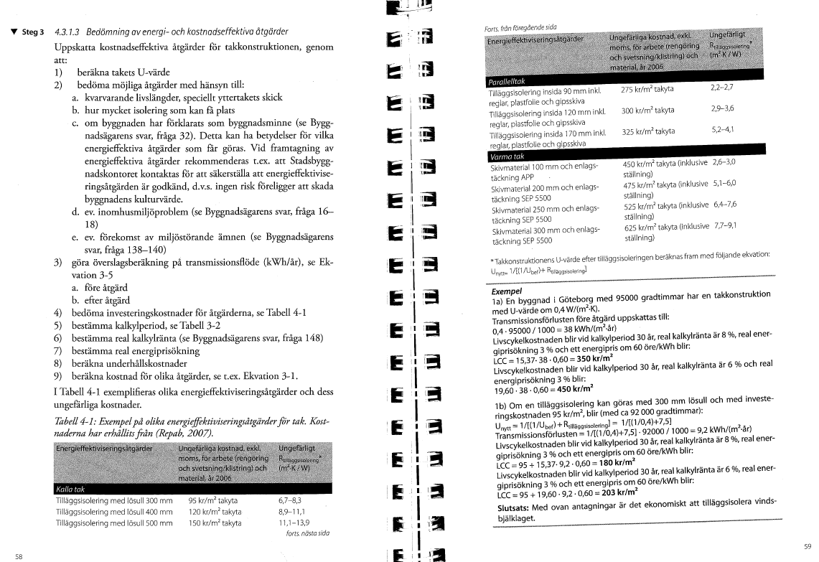
Tilläggisolering av vindbjälklaget |  | För känslighetsanalys tryck + ovan
Ta med i sammanfattning? | Nej |  |  | Lönsamhetsgränser
 |  | Kvantitet | Enhet | Känslighetsanalys
Mängduppgift |  | 0 | m2 At
Kalkylränta |  | 4.0% | nominell |  | Internränta
Kalkylperiod |  | 20 | år | #DIV/0! | Pay-off utan ränta
Unerhållskostnad prisutveckling per år |  | 2.0% | nominell |  |  | Investeringskalkyl
Energislag |  | El | kWh |  |  | Nyckeltal investering/m2 | 120
Energipris rörligt |  | 2.00 | kr per kWh |  |  | Investeringskostnad | 14400
Energiprisutveckling per år |  | 3.0% | nominell |  |  | Beräknad besparing kWh/år | 1848
Energislag 2 |  | Fjärrvärme
Energipris rörligt |  | 1.15 | kr per kWh |  |  | Beräkningar
Energiprisutveckling per år |  | 4.0% | nominell
Energislag 3 |  |  |  |  |  | Egen kalkyl förklaring
Energipris rörligt |  | 0.60 | kr per kWh |  |  | Befintlig isolering är xx cm tjock. Det finns bra förutsättningar att tilläggisolera vindsbjälklaget med ytterliggare xx cm lösull. Därigenom kan man minska värmeläckaget genom vinden.
Energiprisutveckling per år |  | 4.0% | nominell
<<<Om fler energislag: tryck +
 |  |  |  |  |  | Egen kalkyl beräkning
 |  | Före åtgärd | Efter åtgärd |  |  | Takyta | 120
Investeringskostnad kr |  | 0 | 14,400 | #DIV/0! | Investeringsgräns | Bef U | 0.25
 |  |  |  |  |  | Nytt U | 0.11
Underhållskostnad kr per år |  | 0 | 0 |  |  | Gradtimmar | 110000 | K-D 17 gränstemp
<<<Om fler uh-kostnader: tryck + |  |  |  |  |  | Bef energi genom tak kWh/år | 3300
 |  |  |  |  |  | Ny energi genom tak kWh/år | 1452
Energianvändning kWh per mängdenhet och år |  | 0.0 | 0.0 |  |  | Energibesparing | 1848
Energikostnad kr per år |  | 0 | 0
Energianvändning 2 kWh per mängdenhet och år |  | #DIV/0! | #DIV/0!
Energikostnad 2 kr per år |  | #DIV/0! | #DIV/0!
Energianvändning 3 kWh per mängdenhet och år
Energikostnad 3 kr per år |  | 0 | 0
Summa energikostnad kr per år |  | #DIV/0! | #DIV/0!
Summa energianvändning kWh per år |  | #DIV/0! | #DIV/0!
Energikostnad medelvärde kr per kWh |  | #DIV/0!
<<<Om fler energislag: tryck +

Summa nuvärde, investering och underhåll |  | 0 | 14,400
Summa nuvärde, energikostnader |  | #DIV/0! | #DIV/0!
Summa nuvärde, alla kostnader |  | #DIV/0! | #DIV/0!
 |  | Differens: | #DIV/0!
Besparingskostnad kr per kWh |  | #DIV/0! | #DIV/0!
Energikostnad (mv ) kr per kWh |  | #DIV/0!

Minskad användning av CO2 ton per år |  |  | Ej beräknat

Byte fönster
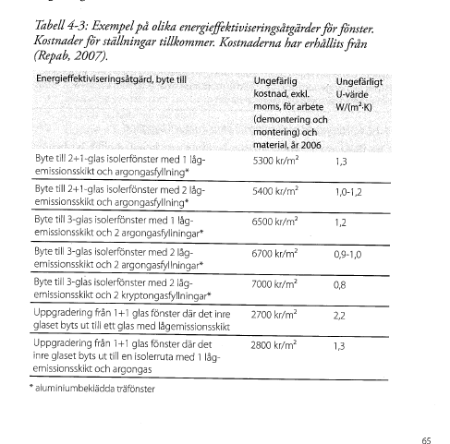
Byte av fönster |  | För känslighetsanalys tryck + ovan
Ta med i sammanfattning? | Nej |  |  | Lönsamhetsgränser
 |  | Kvantitet | Enhet | Känslighetsanalys
Mängduppgift |  | 0 | m2 At
Kalkylränta |  | 4.0% | nominell |  | Internränta
Kalkylperiod |  | 20 | år | #DIV/0! | Pay-off utan ränta
Unerhållskostnad prisutveckling per år |  | 2.0% | nominell |  |  | Investeringskalkyl
Energislag |  | El | kWh
Energipris rörligt |  | 2.00 | kr per kWh |  |  | Beräknad besparing kWh/år | 11000
Energiprisutveckling per år |  | 3.0% | nominell |  |  | Nyckeltal kr/m2 fönster | 6500
Energislag 2 |  | Fjärrvärme |  |  |  | Investeringskostnad | 325000
Energipris rörligt |  | 1.15 | kr per kWh |  |  | Beräkningar
Energiprisutveckling per år |  | 4.0% | nominell
Energislag 3 |  |  |  |  |  | Egen kalkyl förklaring
Energipris rörligt |  | 0.60 | kr per kWh |  |  | Byte av fönster
Energiprisutveckling per år |  | 4.0% | nominell
<<<Om fler energislag: tryck +
 |  |  |  |  |  | Egen kalkyl beräkning
 |  | Före åtgärd | Efter åtgärd |  |  | Fasadyta exkl fönster | 200
Investeringskostnad kr |  | 0 | 325,000 | #DIV/0! | Investeringsgräns | Fönster % | 25%
 |  |  |  |  |  | Bef U | 3
Underhållskostnad kr per år |  | 0 | 0 |  |  | Nytt U | 1
Underhållskostnad, periodisk år 0 kr |  |  |  |  |  | Gradtimmar | 110000 | K-D 17 gränstemp
Underhållskostnad, periodisk år 10 kr |  |  |  |  |  | Bef energi fönster kWh/år | 16500
Underhållskostnad, periodisk år 20 kr |  |  |  |  |  | Ny energi fönster kWh/år | 5500
<<<Om fler uh-kostnader: tryck + |  |  |  |  |  | Energibesparing | 11000

Energianvändning kWh per mängdenhet och år |  | 0.0 | 0.0
Energikostnad kr per år |  | 0 | 0
Energianvändning 2 kWh per mängdenhet och år |  | #DIV/0! | #DIV/0!
Energikostnad 2 kr per år |  | #DIV/0! | #DIV/0!
Energianvändning 3 kWh per mängdenhet och år
Energikostnad 3 kr per år |  | 0 | 0
Summa energikostnad kr per år |  | #DIV/0! | #DIV/0!
Summa energianvändning kWh per år |  | #DIV/0! | #DIV/0!
Energikostnad medelvärde kr per kWh |  | #DIV/0!
<<<Om fler energislag: tryck +

Summa nuvärde, investering och underhåll |  | 0 | 325,000
Summa nuvärde, energikostnader |  | #DIV/0! | #DIV/0!
Summa nuvärde, alla kostnader |  | #DIV/0! | #DIV/0!
 |  | Differens: | #DIV/0!
Besparingskostnad kr per kWh |  | #DIV/0! | #DIV/0!
Energikostnad (mv ) kr per kWh |  | #DIV/0!

Minskad användning av CO2 ton per år |  |  | Ej beräknat

Tilläggisol fasad
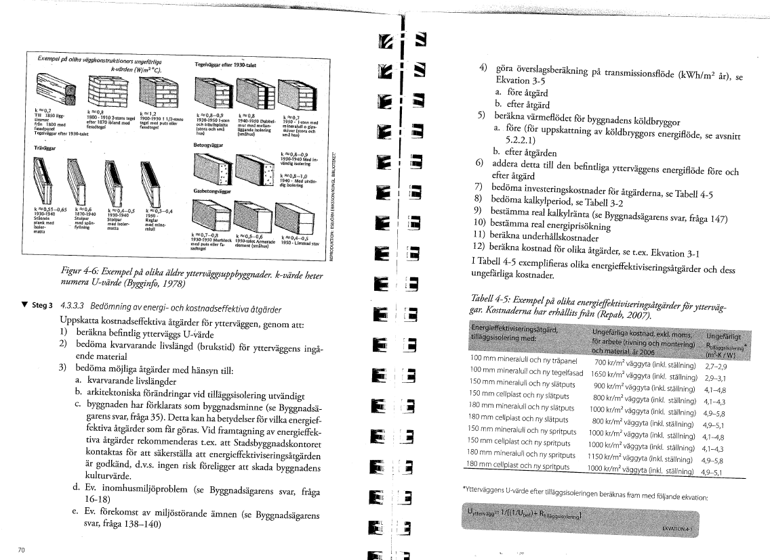
Tilläggisolering av fasader |  | För känslighetsanalys tryck + ovan
Ta med i sammanfattning? | Nej |  |  | Lönsamhetsgränser
 |  | Kvantitet | Enhet | Känslighetsanalys
Mängduppgift |  | 0 | m2 At
Kalkylränta |  | 4.0% | nominell |  | Internränta
Kalkylperiod |  | 20 | år | #DIV/0! | Pay-off utan ränta
Unerhållskostnad prisutveckling per år |  | 2.0% | nominell |  |  | Investeringskalkyl
Energislag |  | El | kWh
Energipris rörligt |  | 2.00 | kr per kWh |  |  | Beräknad besparing kWh/år | 71280
Energiprisutveckling per år |  | 3.0% | nominell |  |  | Nyckeltal kr/m2 fasad | 1500
Energislag 2 |  | Fjärrvärme |  |  |  | Investeringskostnad | 2160000
Energipris rörligt |  | 1.15 | kr per kWh |  |  | Beräkningar
Energiprisutveckling per år |  | 4.0% | nominell
Energislag 3 |  |  |  |  |  | Egen kalkyl förklaring
Energipris rörligt |  | 0.60 | kr per kWh |  |  | Tilläggisolera fasaden med
Energiprisutveckling per år |  | 4.0% | nominell
<<<Om fler energislag: tryck +
 |  |  |  |  |  | Egen kalkyl beräkning
 |  | Före åtgärd | Efter åtgärd |  |  | Fasadyta exkl fönster | 1440
Investeringskostnad kr |  | 0 | 2,160,000 | #DIV/0! | Investeringsgräns | Fönster % | 25%
 |  |  |  |  |  | Bef U | 0.8
Underhållskostnad kr per år |  | 0 | 0 |  |  | Nytt U | 0.2
Underhållskostnad, periodisk år 0 kr |  |  |  |  |  | Gradtimmar | 110000 | K-D 17 gränstemp
Underhållskostnad, periodisk år 10 kr |  |  |  |  |  | Bef energi fasad kWh/år | 95040
Underhållskostnad, periodisk år 20 kr |  |  |  |  |  | Ny energi fasad kWh/år | 23760
<<<Om fler uh-kostnader: tryck + |  |  |  |  |  | Energibesparing | 71280

Energianvändning kWh per mängdenhet och år |  | 0.0 | 0.0
Energikostnad kr per år |  | 0 | 0
Energianvändning 2 kWh per mängdenhet och år |  | #DIV/0! | #DIV/0!
Energikostnad 2 kr per år |  | #DIV/0! | #DIV/0!
Energianvändning 3 kWh per mängdenhet och år
Energikostnad 3 kr per år |  | 0 | 0
Summa energikostnad kr per år |  | #DIV/0! | #DIV/0!
Summa energianvändning kWh per år |  | #DIV/0! | #DIV/0!
Energikostnad medelvärde kr per kWh |  | #DIV/0!
<<<Om fler energislag: tryck +

Summa nuvärde, investering och underhåll |  | 0 | 2,160,000
Summa nuvärde, energikostnader |  | #DIV/0! | #DIV/0!
Summa nuvärde, alla kostnader |  | #DIV/0! | #DIV/0!
 |  | Differens: | #DIV/0!
Besparingskostnad kr per kWh |  | #DIV/0! | #DIV/0!
Energikostnad (mv ) kr per kWh |  | #DIV/0!

Minskad användning av CO2 ton per år |  |  | Ej beräknat

